Thi truong VN
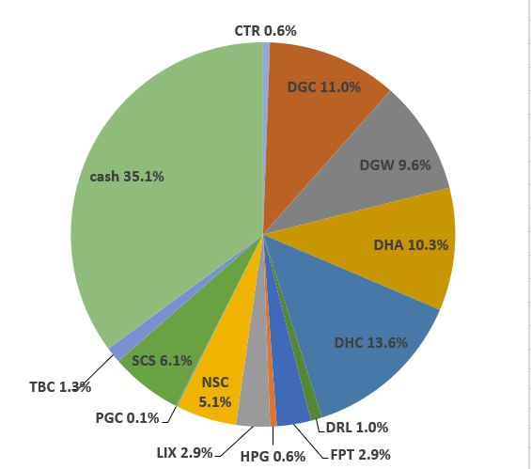
 |  |  |  |  |  |  |  |  |  |  |  | Ticker | shares | kha dung | cost basis | price | gia tri von | gia tri hien tai |  |  |  |  |  |  | Date | Equity | Equity % | Cash | Cash % | Total
Total weighted average
 |  |  | 84.29%
 | Stock | owned? | %? | Latest FY P/E | Average 5y ROC | Debt / Capital | 5y Compounding Rate from csv | 5y Compounding Rate | 10y Compounding Rate | 15y Compounding Rate | ben BSC: |  |  |  |  |  |  |  |  |  |  |  |  |  | Date | Equity | Equity % | Cash | Cash % | Total
 |  |  |  |  |  |  |  |  |  |  |  | tien mat |  |  |  |  |  | 1,669,087 |  |  |  |  |  |  | 2022-05-16 | VND 778,741,850 | 59.4% | VND 531,838,143 | 40.6% | VND 1,310,579,993
 | DGC | Yes | 10.53% | 3.9x | 22.3% | 4.1% | 63.0% | 42.1% | 35.1% | 7.6% |  | CTR | 1,484 | 1,484 | 68,652 | 73,500 | 101,880,000 | 109,074,000 | 3.66 | 7,194,000 | 7.06 |  |  |  | Nhận 500tr đầu của anh Thế
 | VPG |  |  | 17.4x | 13.3% | 53.2% | 44.1% | 66.3% | #DIV/0! | #DIV/0! |  | DGC | 53 | 53 | 99,700 | 72,300 | 5,284,100 | 3,831,900 | 0.13 | -1,452,200 | -27.48 |  |  |  |  |  |  |  |  | Allocation (20 May 2022):
 | DHC | Yes | 15.23% | 6.8x | 10.8% | 22.8% | 38.2% | 19.2% | 19.1% | 20.1% |  | DGW | 60 | 60 | 0 | 53,500 | 0 | 3,210,000 | 0.11 | 3,210,000 | 0
 | DGW | Yes | 0.03% | 9.2x | 16.2% | 44.7% | 37.1% | 37.1% | 36.6% | #DIV/0! |  | DHA | 9,000 | 9,000 | 44,127 | 47,600 | 397,140,000 | 428,400,000 | 14.38 | 31,260,000 | 7.87
 | HPG | Yes | 5.94% | 12.3x | 14.2% | 37.6% | 27.2% | 27.2% | 28.2% | 28.9% |  | DHC | 5,060 | 5,060 | 60,516 | 42,300 | 306,210,000 | 214,038,000 | 7.18 | -92,172,000 | -30.1
 | CTR | Yes | 1.79% | 12.8x | 23.4% | 47.4% | 24.2% | 24.5% | #DIV/0! | #DIV/0! |  | FPT | 12,240 | 12,240 | 82,200 | 81,300 | 1,006,128,000 | 995,112,000 | 33.39 | -11,016,000 | -1.09
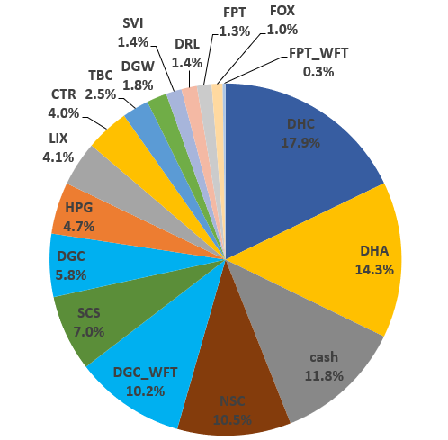
 | VCS | Yes | 19.65% | 7.6x | 27.3% | 22.8% | 23.4% | 23.4% | 26.3% | 21.3% |  | FPT_WFT | 2,436 | 0 | 0 | 81,300 | 0 | 198,046,800 | 6.65 | 198,046,800 | 0
 | CAP |  |  | 5.0x | 43.7% | 0.0% | 23.3% | 22.1% | 18.3% | 31.3% |  | HPG | 8,780 | 8,780 | 24,263 | 28,250 | 213,030,000 | 248,035,000 | 8.32 | 35,005,000 | 16.43
 | DCM |  |  | 3.3x | 18.0% | 0.0% | 22.9% | 23.7% | 47.0% | #DIV/0! |  | RAL | 300 | 300 | 93,500 | 105,200 | 28,050,000 | 31,560,000 | 1.06 | 3,510,000 | 12.51
 | RAL | Yes | 1.97% | 3.6x | 10.5% | 46.7% | 20.9% | 20.9% | 20.3% | 21.9% |  | SCS | 2,880 | 2,880 | 87,056 | 72,300 | 250,720,000 | 208,224,000 | 6.99 | -42,496,000 | -16.95 |  |  |  | 2022-06-17 | VND 1,208,924,800 | 88.2% | VND 161,378,884 | 11.8% | VND 1,370,303,684
 | DHA | Yes | 15.46% | 9.1x | 18.2% | 0.0% | 16.9% | 16.9% | 7.3% | 7.5% |  | VCS | 8,400 | 8,400 | 75,507 | 63,900 | 634,260,000 | 536,760,000 | 18.01 | -97,500,000 | -15.37 |  |  |  |  |  |  |  |  | Allocation (17 June 2022):
 | TMP |  |  | 5.8x | 29.8% | 19.7% | 14.8% | 14.8% | 15.0% | 15.9% |  | VPG_WFT | 185 | 0 | 0 | 20,600 | 0 | 3,811,000 | 0.13 | 3,811,000 | 0
 | FPT | Yes | 9.73% | 15.8x | 12.9% | 32.8% | 13.4% | 13.3% | 12.0% | 14.3%
 | REE |  |  | 9.3x | 10.4% | 37.3% | 12.4% | 12.4% | 16.0% | 15.9%
 | GMX |  |  | 3.6x | 24.0% | 33.9% | 11.8% | 11.8% | 4.7% | 11.9%
 | SVI |  |  | 6.4x | 16.3% | 16.3% | 10.7% | 10.7% | 11.3% | 10.2%
 | TBC | Yes | 2.25% | 5.5x | 15.6% | 10.7% | 8.3% | 8.3% | 6.8% | 9.7%
 | LIX |  |  | 5.8x | 28.4% | 6.1% | 8.2% | 8.2% | 10.4% | 10.8%
 | NSC |  |  | 5.6x | 15.7% | 15.7% | 7.7% | 7.6% | 13.0% | 12.9%
 | DRL |  |  | 9.8x | 45.8% | 0.0% | 7.5% | 7.5% | 6.8% | #DIV/0!
 | SCS | Yes | 1.70% | 11.0x | 49.4% | 0.0% | 0.0% | 26.0% | #DIV/0! | #DIV/0! |  |  |  |  | Nợ | iSave | Tiền | iSave + Tiền - Nợ
 | SAB |  |  | 20.2x | 27.2% | 4.0% | 0.0% | 5.1% | 8.1% | #DIV/0! | ben TCBS: | iSave |  |  | 44,576 | 214,608,584 | 4,063,619 | 218,627,627
 |  |  |  |  |  |  |  |  |  |  |  | CTR | 1,500 | 1,500 | 51.42 | 73.5 | 77,130,000 | 110,250,000
 |  |  |  |  |  |  |  |  |  |  |  | DGC | 12,500 | 12,500 | 63.78 | 72.3 | 797,200,000 | 903,750,000
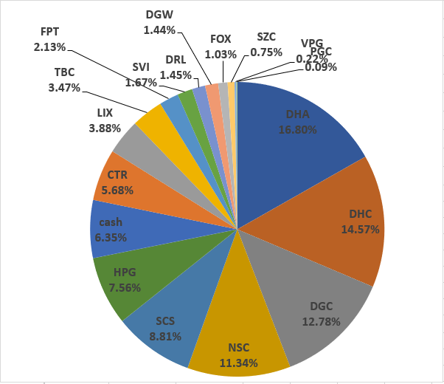
 |  |  |  |  |  |  |  |  |  |  |  | DHA | 15,400 | 15,400 | 26.88 | 47.6 | 413,921,200 | 733,040,000
 |  |  |  |  |  |  |  |  |  |  |  | DHC | 37,760 | 37,760 | 36.72 | 42.3 | 1,386,584,960 | 1,597,248,000 |  |  |  |  |  |  | 2022-07-15 | VND 1,230,241,200 | 93.6% | VND 83,469,435 | 6.4% | VND 1,313,710,635
 |  |  |  |  |  |  |  |  |  |  |  | HPG | 54,100 | 54,100 | 18.74 | 28.25 | 1,013,996,300 | 1,528,325,000
 |  |  |  |  |  |  |  |  |  |  |  | RAL | 4,000 | 4,000 | 81.93 | 105.2 | 327,704,000 | 420,800,000
 |  |  |  |  |  |  |  |  |  |  |  | SCS | 8,000 | 8,000 | 68.6 | 72.3 | 548,808,000 | 578,400,000
 |  |  |  |  |  |  |  |  |  |  |  | TBC | 6,900 | 6,900 | 27.66 | 40 | 190,854,000 | 276,000,000
 |  |  |  |  |  |  |  |  |  |  |  | VCS | 24,400 | 24,400 | 53.52 | 63.9 | 1,305,839,200 | 1,559,160,000
 |  |  |  |  |  |  |  |  |  |  |  | VPG | 23,415 | 22,200 | 15.33 | 20.6 | 358,858,290 | 482,349,000
 |  |  |  |  |  |  |  |  |  |  |  | CAP | 2,000 | 2,000 | 68.42 | 75 | 136,840,000 | 150,000,000
 |  |  |  |  |  |  |  |  |  |  |  | DGC | 5,300 | 5,300 | 61.31 | 72.3 | 324,916,500 | 383,190,000
 |  |  |  |  |  |  |  |  |  |  |  | DHA | 15,400 | 15,400 | 38.25 | 47.6 | 589,019,200 | 733,040,000
 |  |  |  |  |  |  |  |  |  |  |  | DHC | 1,300 | 1,300 | 40.61 | 42.3 | 52,795,600 | 54,990,000
 |  |  |  |  |  |  |  |  |  |  |  | HPG | 17,000 | 17,000 | 22.76 | 28.25 | 386,920,000 | 480,250,000
 |  |  |  |  |  |  |  |  |  |  |  | RAL | 2,000 | 2,000 | 109.15 | 105.2 | 218,304,000 | 210,400,000
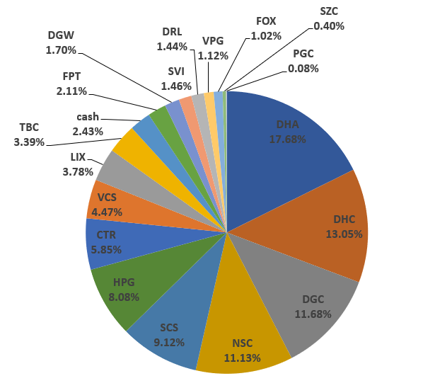
 |  |  |  |  |  |  |  |  |  |  |  | VCS | 4,900 | 2,900 | 59.84 | 63.9 | 293,230,700 | 313,110,000 |  |  |  |  |  |  | 2022-08-15 | VND 1,361,624,000 | 97.6% | VND 33,865,534 | 2.4% | VND 1,395,489,534
 |  |  |  |  |  |  |  |  |  |  |  | VPG | 42,300 | 41,000 | 18.14 | 20.6 | 767,279,700 | 871,380,000 |  |  |  |  |  |  | truoc khi nhan co phieu cua ba

 |  |  |  |  |  |  |  |  |  |  |  |  |  |  |  |  |  | 11,604,309,627

VCS | VND 2,409,030,000
DHA | VND 1,894,480,000
DHC | VND 1,866,276,000
DGC | VND 1,290,771,900
FPT | VND 1,193,158,800
HPG | VND 728,285,000
TBC | VND 276,000,000
RAL | VND 241,960,000
CTR | VND 219,324,000
iSave | VND 218,627,627
SCS | VND 208,224,000
FPT_WFT | VND 198,046,800
VPG_WFT | VND 3,811,000
DGW | VND 3,210,000
tien mat | VND 1,669,087
 |  |  |  |  |  |  |  |  |  |  |  |  |  |  | Mã | Tổng giá trị |  | Tổng số cổ phiếu | Cost basis per share
 |  |  |  |  |  |  |  |  |  |  | tien mat | 1,669,087 | tien mat | 1,669,087 | tien mat | VND 1,669,087 | 0.01% | 0 | VND 0 | VCS | VND 2,409,030,000 | 19.65%
 |  |  |  |  |  |  |  |  |  |  | CTR | 109,074,000 | CTR | 109,074,000 | CTR | VND 219,324,000 | 1.79% | 2984 | VND 73,500 | DHA | VND 1,894,480,000 | 15.46% |  |  | 2022-08-24 | VND 9,976,625,500 | 99.6% | VND 42,451,187 | 0.4% | VND 10,019,076,687
 |  |  |  |  |  |  |  |  |  |  | DGC | 3,831,900 | DGC | 3,831,900 | DGC | VND 1,290,771,900 | 10.53% | 12553 | VND 102,826 | DHC | VND 1,866,276,000 | 15.23% |  |  | da nhan 100k FPT cua ba
 |  |  |  |  |  |  |  |  |  |  | DGW | 3,210,000 | DGW | 3,210,000 | DGW | VND 3,210,000 | 0.03% | 60 | VND 53,500 | DGC | VND 1,290,771,900 | 10.53%
 |  |  |  |  |  |  |  |  |  |  | DHA | 428,400,000 | DHA | 428,400,000 | DHA | VND 1,894,480,000 | 15.46% | 24400 | VND 77,643 | FPT | VND 1,193,158,800 | 9.73% |  |  | 2022-08-29 | VND 9,783,524,100 | 78.3% | VND 2,715,961,443 | 21.7% | VND 12,499,485,543
 |  |  |  |  |  |  |  |  |  |  | DHC | 214,038,000 | DHC | 214,038,000 | DHC | VND 1,866,276,000 | 15.23% | 42820 | VND 43,584 | HPG | VND 728,285,000 | 5.94% |  |  | da nhan 2,5 ti cua ba
 |  |  |  |  |  |  |  |  |  |  | FPT | 995,112,000 | FPT | 1,193,158,800 | FPT | VND 1,193,158,800 | 9.73% | 12240 | VND 97,480 | TBC | VND 276,000,000 | 2.25%
 |  |  |  |  |  |  |  |  |  |  | FPT_WFT | 198,046,800 | FPT_WFT | 198,046,800 | FPT_WFT | VND 198,046,800 | 1.62% | 2436 | VND 81,300 | RAL | VND 241,960,000 | 1.97% |  |  | 2022-09-05 | VND 9,723,526,600 | 75.0% | VND 3,237,423,683 | 25.0% | VND 12,960,950,283
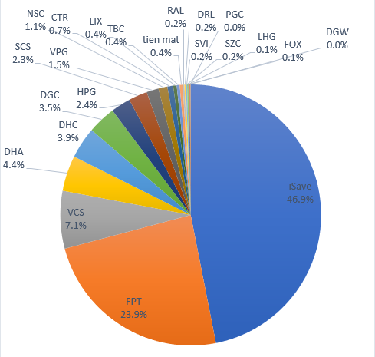
 |  |  |  |  |  |  |  |  |  |  | HPG | 248,035,000 | HPG | 248,035,000 | HPG | VND 728,285,000 | 5.94% | 62880 | VND 11,582 | CTR | VND 219,324,000 | 1.79% |  |  | da nhan 500tr cua anh The
 |  |  |  |  |  |  |  |  |  |  | RAL | 31,560,000 | RAL | 31,560,000 | RAL | VND 241,960,000 | 1.97% | 4300 | VND 56,270 | iSave | VND 218,627,627 | 1.78%
 |  |  |  |  |  |  |  |  |  |  | SCS | 208,224,000 | SCS | 208,224,000 | SCS | VND 208,224,000 | 1.70% | 10880 | VND 19,138 | SCS | VND 208,224,000 | 1.70% |  |  | 2022-10-06 | VND 6,430,754,600 | 52.7% | VND 5,765,427,789 | 47.3% | VND 12,196,182,389
 |  |  |  |  |  |  |  |  |  |  | VCS | 536,760,000 | VCS | 536,760,000 | VCS | VND 2,409,030,000 | 19.65% | 32800 | VND 73,446 | FPT_WFT | VND 198,046,800 | 1.62%
 |  |  |  |  |  |  |  |  |  |  | VPG_WFT | 3,811,000 | VPG_WFT | 3,811,000 | VPG_WFT | VND 3,811,000 | 0.03% | 185 | VND 20,600 | VPG_WFT | VND 3,811,000 | 0.03%
 |  |  |  |  |  |  |  |  |  |  |  | 0 |  | - | iSave | VND 218,627,627 | 1.78% | 0 | VND 0 | DGW | VND 3,210,000 | 0.03%
 |  |  |  |  |  |  |  |  |  |  |  | 0 |  | - | TBC | VND 276,000,000 | 2.25% | 6900 | VND 40,000 | tien mat | VND 1,669,087 | 0.01%
 |  |  |  |  |  |  |  |  |  |  |  | 0 |  | - |  |  |  | 0 | VND 0
 |  |  |  |  |  |  |  |  |  |  |  | 0 |  | - |  |  |  | 0 | VND 0
 |  |  |  |  |  |  |  |  |  |  |  | 0 |  | - |  |  |  | 0 | VND 0
 |  |  |  |  |  |  |  |  |  |  |  | 0 |  | - |  |  |  | 0 | VND 0
 |  |  |  |  |  |  |  |  |  |  |  | 0 |  | - |  |  |  | 0 | VND 0
 |  |  |  |  |  |  |  |  |  |  |  | 0 |  | - |  |  |  | 0 | VND 0
 |  |  |  |  |  |  |  |  |  |  |  | iSave + Tiền - Nợ |  | iSave + Tiền - Nợ |  |  |  | 0 | VND 0
 |  |  |  |  |  |  |  |  |  |  | iSave | 218,627,627 | iSave | 218,627,627 |  |  |  | 0 | VND 0
 |  |  |  |  |  |  |  |  |  |  | CTR | 110,250,000 | CTR | 110,250,000 |  |  |  | 0 | VND 0
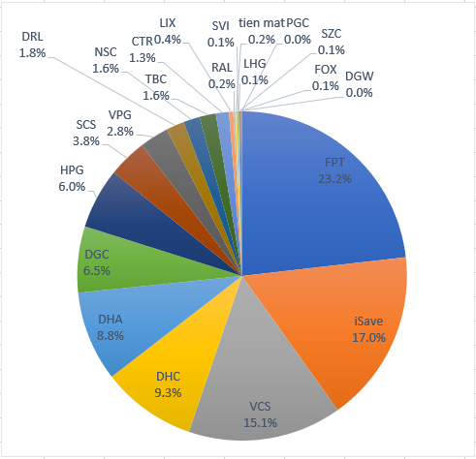
 |  |  |  |  |  |  |  |  |  |  | DGC | 903,750,000 | DGC | 903,750,000 |  |  |  | 0 | VND 0
 |  |  |  |  |  |  |  |  |  |  | DHA | 733,040,000 | DHA | 733,040,000 |  |  |  | 0 | VND 0 |  |  |  |  |  |  | Equity | Equity % | Cash | Cash % | Total
 |  |  |  |  |  |  |  |  |  |  | DHC | 1,597,248,000 | DHC | 1,597,248,000 |  |  |  | 0 | VND 0 |  |  |  |  |  | 2023-01-08 | VND 10,114,944,000 | 82.9% | VND 2,090,468,393 | 17.1% | VND 12,205,412,393
 |  |  |  |  |  |  |  |  |  |  | HPG | 1,528,325,000 |  |  |  |  |  | 0 | VND 0
 |  |  |  |  |  |  |  |  |  |  | RAL | 420,800,000 |  |  |  |  |  | 0 | VND 0
 |  |  |  |  |  |  |  |  |  |  | SCS | 578,400,000 |  |  |  |  |  | 0 | VND 0
 |  |  |  |  |  |  |  |  |  |  | TBC | 276,000,000 | TBC | 276,000,000 |  |  |  | 0 | VND 0
 |  |  |  |  |  |  |  |  |  |  | VCS | 1,559,160,000 | VCS | 1,559,160,000 |  |  |  | 0 | VND 0
 |  |  |  |  |  |  |  |  |  |  | VPG | 482,349,000 | VPG | 482,349,000 |  |  |  | 0 | VND 0
 |  |  |  |  |  |  |  |  |  |  | CAP | 150,000,000 | CAP | 150,000,000 |  |  |  | 0 | VND 0
 |  |  |  |  |  |  |  |  |  |  | DGC | 383,190,000 | DGC | 383,190,000 |  |  |  | 0 | VND 0
 |  |  |  |  |  |  |  |  |  |  | DHA | 733,040,000 | DHA | 733,040,000 |  |  |  | 0 | VND 0
 |  |  |  |  |  |  |  |  |  |  | DHC | 54,990,000 | DHC | 54,990,000 |  |  |  | 0 | VND 0
 |  |  |  |  |  |  |  |  |  |  | HPG | 480,250,000 | HPG | 480,250,000 |  |  |  | 0 | VND 0
 |  |  |  |  |  |  |  |  |  |  | RAL | 210,400,000 | RAL | 210,400,000 |  |  |  | 0 | VND 0
 |  |  |  |  |  |  |  |  |  |  | VCS | 313,110,000 | VCS | 313,110,000 |  |  |  | 0 | VND 0
 |  |  |  |  |  |  |  |  |  |  | VPG | 871,380,000 | VPG | 871,380,000 |  |  |  | 0 | VND 0
 |  |  |  |  |  |  |  |  |  |  |  |  | Tong cong: | 12,256,603,214

 |  |  |  |  |  |  |  |  |  |  |  |  | tong cong cash | 220,296,714

 |  |  |  |  |  |  |  |  |  |  |  |  |  |  |  |  |  |  |  |  |  |  |  |  |  | Equity | Equity % | Cash | Cash % | Total
 |  |  |  |  |  |  |  |  |  |  |  |  |  |  |  |  |  |  |  |  |  |  |  |  | 2023-01-22 | VND 10,397,047,300 | 83.2% | VND 2,099,269,558 | 16.8% | VND 12,496,316,858

 |  |  |  |  |  |  |  |  |  |  |  |  |  |  |  |  |  |  |  |  |  |  |  |  | 2023-05-15 | VND 11,380,909,400 | 94.3% | VND 693,901,579 | 5.7% | VND 12,074,810,979

 |  |  |  |  |  |  |  |  |  |  |  |  |  |  |  |  |  |  |  |  |  |  | % Dividend yield thực tế | Cổ tức tiền năm ngoái
 |  |  |  |  |  |  |  |  |  |  |  |  |  |  |  |  |  |  |  |  |  |  | 3.49% | VND 411,832,600 | 2023-05-29 | VND 11,293,482,400 | 95.6% | VND 519,349,268 | 4.4% | VND 11,812,831,668

 |  |  |  |  |  |  |  |  |  |  |  |  |  |  |  |  |  |  |  |  |  |  |  |  | 2023-06-02 | VND 11,255,790,000 | 90.2% | VND 1,222,234,363 | 9.8% | VND 12,478,024,363

 |  |  |  |  |  |  |  |  |  |  |  |  |  |  |  |  |  |  |  |  |  |  |  |  | 2023-06-08 | VND 12,339,759,200 | 95.3% | VND 612,984,140 | 4.7% | VND 12,952,743,340

 |  |  |  |  |  |  |  |  |  |  |  |  |  |  |  |  |  |  |  |  |  |  | Tong cong: | 12,256,603,214 | 2023-06-21 | VND 13,172,097,200 | 98.2% | VND 239,863,733 | 1.8% | VND 13,411,960,933

 |  |  |  |  |  |  |  |  |  |  |  |  |  |  |  |  |  |  |  |  |  |  | tong cong cash | 220,296,714 | 2023-06-23 | VND 13,175,985,100 | 96.8% | VND 431,722,578 | 3.2% | VND 13,607,707,678
 |  |  |  |  |  |  |  |  |  |  |  |  |  |  |  |  |  |  |  |  |  |  |  | ô xanh thì điền vào | 2023-06-27 | VND 13,279,812,900 | 96.8% | VND 444,228,309 | 3.2% | VND 13,724,041,209
 |  |  |  |  |  |  |  |  |  |  |  |  |  |  |  |  |  |  |  |  |  |  |  |  | 2023-06-29 | VND 13,547,148,600 | 98.3% | VND 229,128,850 | 1.7% | VND 13,776,277,450
 |  |  |  |  |  |  |  |  |  |  |  |  |  |  |  |  |  |  |  |  |  |  |  |  | 2023-07-10 | VND 13,813,750,450 | 101.1% | -VND 147,904,340 | -1.1% | VND 13,665,846,110
 |  |  |  |  |  |  |  |  |  |  |  |  |  |  |  |  |  |  |  |  |  |  |  |  | 2023-07-18 | VND 13,813,750,450 | 98.1% | VND 263,743,236 | 1.9% | VND 14,077,493,686

 |  |  |  |  |  |  |  |  |  |  |  | CTR | 1,500 | 1,500 | 51.42 | 73.5 | 77,130,000 | 110,250,000 | 33,120,000 | 42.90% | 0 | more_vert
 |  |  |  |  |  |  |  |  |  |  |  | DGC | 12,500 | 12,500 | 63.78 | 72.3 | 797,200,000 | 903,750,000 | 106,550,000 | 13.40% | 0 | more_vert
 |  |  |  |  |  |  |  |  |  |  |  | DHA | 15,400 | 15,400 | 26.88 | 47.6 | 413,921,200 | 733,040,000 | 319,118,800 | 77.10% | 0 | more_vert
 |  |  |  |  |  |  |  |  |  |  |  | DHC | 37,760 | 37,760 | 36.72 | 42.3 | 1,386,584,960 | 1,597,248,000 | 210,663,040 | 15.20% | 0 | more_vert
 |  |  |  |  |  |  |  |  |  |  |  | HPG | 54,100 | 54,100 | 18.74 | 28.25 | 1,013,996,300 | 1,528,325,000 | 514,328,700 | 50.70% | 0 | more_vert
 |  |  |  |  |  |  |  |  |  |  |  | RAL | 4,000 | 4,000 | 81.93 | 105.2 | 327,704,000 | 420,800,000 | 93,096,000 | 28.40% | 0 | more_vert
 |  |  |  |  |  |  |  |  |  |  |  | SCS | 8,000 | 8,000 | 68.6 | 72.3 | 548,808,000 | 578,400,000 | 29,592,000 | 5.40% | 0 | more_vert
 |  |  |  |  |  |  |  |  |  |  |  | TBC | 6,900 | 6,900 | 27.66 | 40 | 190,854,000 | 276,000,000 | 85,146,000 | 44.60% | 0 | more_vert
 |  |  |  |  |  |  |  |  |  |  |  | VCS | 24,400 | 24,400 | 53.52 | 63.9 | 1,305,839,200 | 1,559,160,000 | 253,320,800 | 19.40% | 0 | more_vert
 |  |  |  |  |  |  |  |  |  |  |  | VPG | 23,415 | 22,200 | 15.33 | 20.6 | 358,858,290 | 482,349,000 | 123,490,710 | 34.40% | 0 | more_vert
 |  |  |  |  |  |  |  |  |  |  |  | CAP | 2,000 | 2,000 | 68.42 | 75 | 136,840,000 | 150,000,000 | 13,160,000 | 9.60% | 0 | more_vert
 |  |  |  |  |  |  |  |  |  |  |  | DGC | 5,300 | 5,300 | 61.31 | 72.3 | 324,916,500 | 383,190,000 | 58,273,500 | 17.90% | 0 | more_vert
 |  |  |  |  |  |  |  |  |  |  |  | DHA | 15,400 | 15,400 | 38.25 | 47.6 | 589,019,200 | 733,040,000 | 144,020,800 | 24.50% | 0 | more_vert
 |  |  |  |  |  |  |  |  |  |  |  | DHC | 1,300 | 1,300 | 40.61 | 42.3 | 52,795,600 | 54,990,000 | 2,194,400 | 4.20% | 0 | more_vert
 |  |  |  |  |  |  |  |  |  |  |  | HPG | 17,000 | 17,000 | 22.76 | 28.25 | 386,920,000 | 480,250,000 | 93,330,000 | 24.10% | 0 | more_vert
 |  |  |  |  |  |  |  |  |  |  |  | RAL | 2,000 | 2,000 | 109.15 | 105.2 | 218,304,000 | 210,400,000 | -7,904,000 | -3.60% | 0 | more_vert
 |  |  |  |  |  |  |  |  |  |  |  | VCS | 4,900 | 2,900 | 59.84 | 63.9 | 293,230,700 | 313,110,000 | 19,879,300 | 6.80% | 2,000 | more_vert
 |  |  |  |  |  |  |  |  |  |  |  | VPG | 42,300 | 41,000 | 18.14 | 20.6 | 767,279,700 | 871,380,000 | 104,100,300 | 13.60% | 0

 |  |  |  |  |  |  |  |  |  |  |  | VPG_WFT | 185 | 0 | 0 | 19.85 | 0 | 3,672,250 | 3,672,250

